Instruções
Planilha de Cálculo de Horas Extras

Introdução
Esta planilha vai ajudar você a calcular as horas extras de cada funcionário. Para cada um deles, é necessário utilizar uma versão do documento ou duplicar a aba "Planilha", renomeando para identificar o empregado. Também é interessante separá-lo por mês, para manter o histórico de horas trabalhadas.
Instruções de uso
Antes de preencher a tabela maior, é interessante colocar os valores e percentuais na tabela menor. Em Horário Normal, você vai indicar o total de horas que devem ser trabalhados em um dia. Em Dias Sem., Sábado e Domingo, vão os percentuais da hora extra nos respectivos dias. E em R$/hora, o valor da hora normal de cada funcionário.
Depois disso, você pode partir para a tabela maior. Nela, primeiro você vai preencher a Data com o período que você quer controlar. Depois vai indicar os horários de Entrada, Saída Intervalo, Retorno Intervalo e Saída que o funcionário fez. Para dar tudo certo, é importante que os valores das horas sejam colocados corretamente, inclusive com as variações de minutos, só assim é possível verificar se os colaboradores estão cumprindo ou não os horários de trabalho.
Ao final, você pode ver o resumo do mês. Nele estarão atualizados automaticamente os números totais de Horas Extras, Horas Negativas, Sub-total, Sábado e Domingo. E também as Horas Totais e o Total em R$. Para preservar fórmulas, usamos o recurso "Proteger planilha", do Excel, para restringir as alterações em células com somas automatizadas. Caso você precise alterar, basta ir à aba "Modelo", clicar no menu "Revisão" e na opção "Desproteger planilha".
Não se esqueça de...
Fazer as anotações corretamente ao final de cada período trabalhado. Os funcionários podem, inclusive, ajudar neste preenchimento, para os números reflitam a realidade.

Dicas de Cursos

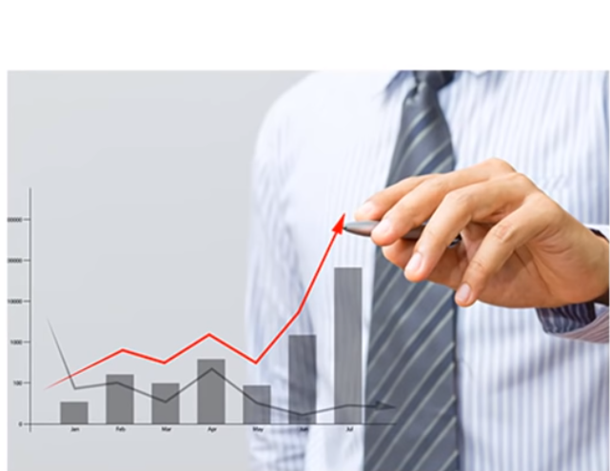

 |  |  |  |  | PARCEIROS CONTA AZUL - CURSOS E TREINAMENTOS PARA EVOLUÇÃO DA SUA CARREIRA CONTÁBIL

Treinamento Completo Prático - Contador Profissional (Desde a Abertura da Empresa, Impostos a Balanço) >> |  |  |  |  |  | http://bit.ly/contadorprofissional

Cursos Em Geral Para Contadores com Anderson Hernandes >> |  |  |  | http://bit.ly/portalcursoscontabeis

Esocial Para Iniciantes >>> | http://bit.ly/expertemEsocial

Depto. Pessoal Na Prática + Esocial >> |  |  | http://bit.ly/praticadeptopessoal

Simples Nacional e Entendendo Sobre ICMS com Deise Parisotto >> |  |  |  | http://bit.ly/especialistanosimples |  | http://bit.ly/praticanoicms

Curso Dominando o Excel >>> |  | http://bit.ly/dominandoexcell

Curso Formação em SPED - Especialização na Prática com Prof. Felipe Guerra >> |  |  |  |  | http://bit.ly/formacaoemSPED

